Progress_Chart
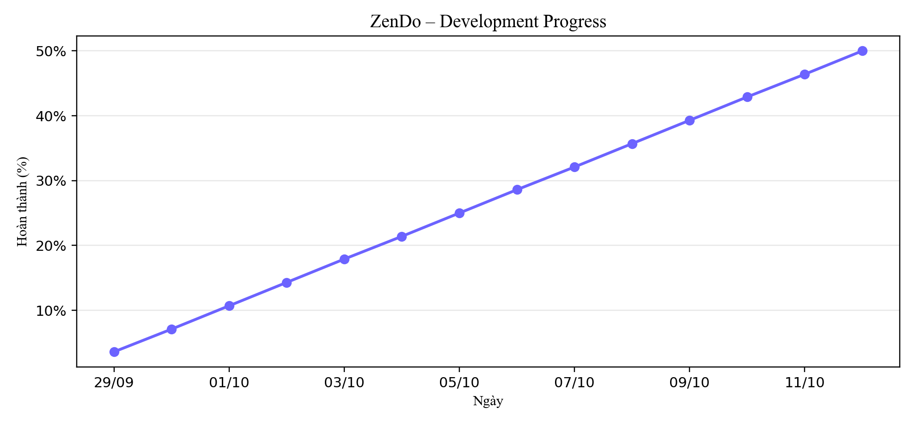
Tiến độ tích lũy (%) – Development Progress

